Instrucciones
Cuestionario Global para el auto-diagnóstico del aseguramiento de la calidad en las actividades de generación de información del INEGI

Instrucciones

Estructura del cuestionario
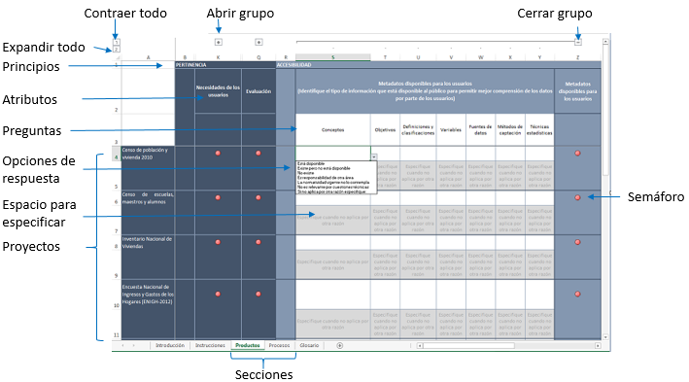

1. Secciones. Cada una de las secciones del cuestionario corresponde a una hoja del libro Excel, para acceder a cada una de ellas dar clic sobre la pestaña correspondiente

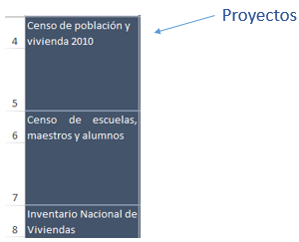
2. Proyectos. Se identificaron los principales proyectos para los cuales se deberá contestar el cuestionario, cada proyecto corresponde a una fila de la hoja de cálculo

3. Principios. Cada sección del cuestionario está agrupado en principios. En la parte superior de la hoja se pueden visualizar los principios.

Cada principio está dividido a su vez en atributos, sobre los cuales se deberán responder una serie de preguntas.

Para visualizar las preguntas de cada uno de atributos del principio, dar clic en el símbolo agrupador ubicado arriba del texto identificador del atributo.

4. Semáforos. Para cada atributo se colocó un semáforo, cuando está en rojo, indica que aún no se inicia la captura, en amarillo que ya se inició pero no ha concluido y el verde para cuando se han respondido todas las preguntas.
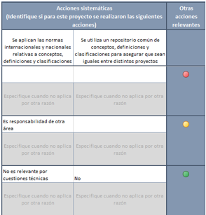

5. Preguntas. Dar clic en el símbolo agrupador para visualizar las preguntas del atributo que se desea responder. Para cerrar ese apartado, de clic en el símbolo .

Tip. Si le resulta más cómodo tener abiertas todas las preguntas de la sección, puede dar clic en el número 2 que aparece en la esquina superior izquierda de la hoja. Para cerrarlas todas, dar clic en el número 1.

Las preguntas se encuentran al inicio de cada columna, las cuales deben responderse para cada uno de los proyectos. La mayoría de las preguntas se responden a través de un catálogo. Para abrir el catálogo de respuestas dar clic en la celda correspondiente al proyecto y a la pregunta que va a responder, aparecerá una flecha a la derecha de la celda, sobre la que deberá dar clic para ver las opciones de respuesta. Seleccione la opción deseada dando clic sobre ella.
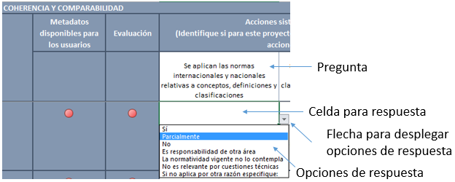

Si su respuesta es: "Si no aplica por otra razón especifique:", deberá proporcionar la especificación en la celda de abajo de la respuesta correspondiente.

Preguntas de texto libre. En algunos principios se consideró el atributo referente a Indicadores, en la cual no hay catálogo de opciones de respuesta, aquí deberá listar los indicadores que se utilizaron para la medición, en caso de que no se tengan indicadores por favor escriba "No hay indicadores" a fin de que se pueda considerar contestada la pregunta para el color del semáforo.

6. Conclusión y guardado del cuestionario. Cuando todos los semáforos del proyecto estén en verde será indicativo de que se ha concluido el llenado del cuestionaro, entonces deberá guardarlo añadiendo al nombre del archivo un texto distintivo, de acuerdo con lo que se haya llenado y devolver por correo electrónico al solicitante.

